Sheet1
REPORT TESTING PRINT_HH PROGRAM

Stt | Funtion test |  | Status
1 | 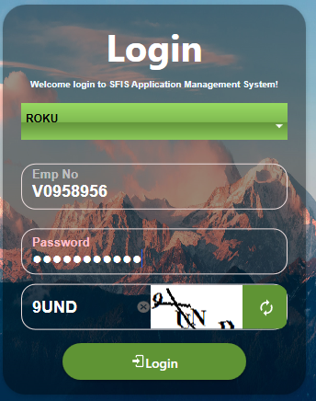 Login | 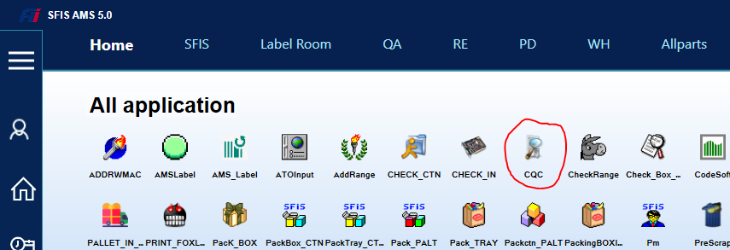 | Done
2 | Login Input EMP OK | 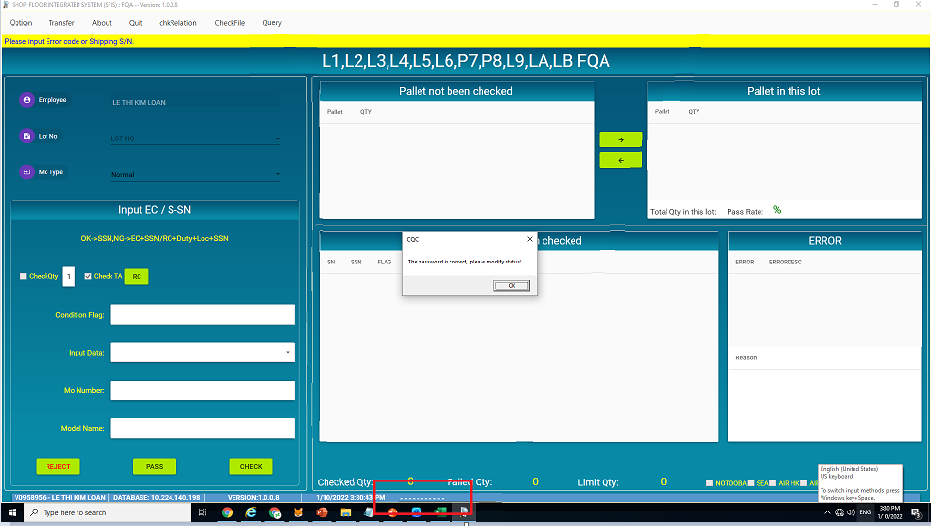 | Done
3 | Test function Check option | 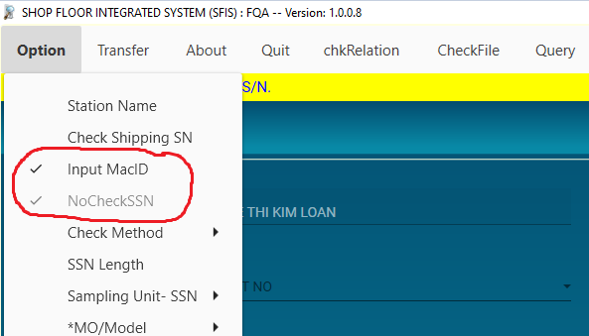 | Done
4 | Test function check option chosse shipping SN | 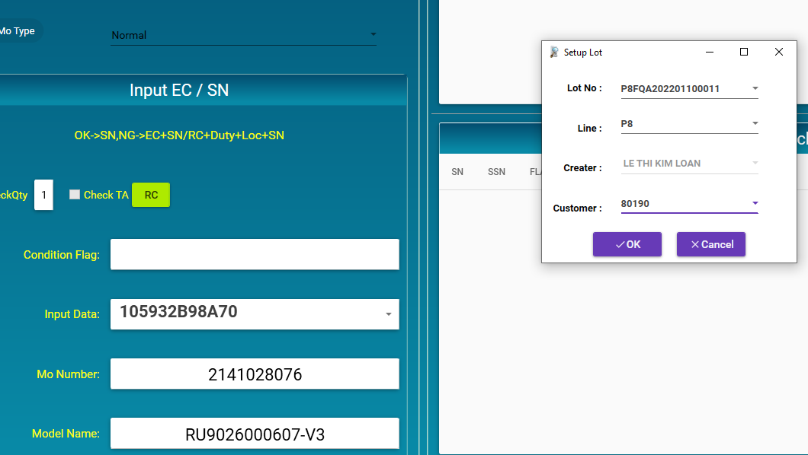 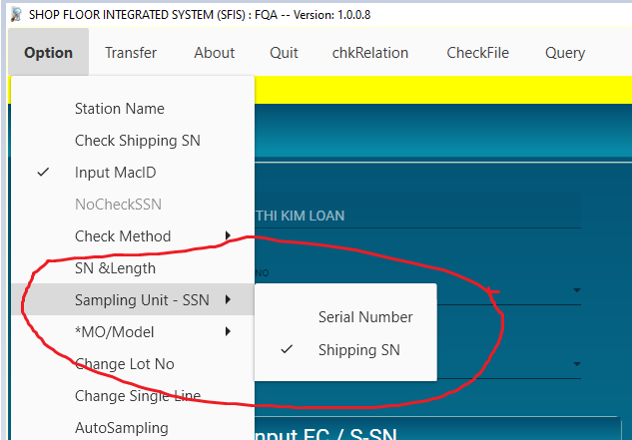 | Done
5 | Test function check option chosse SN | 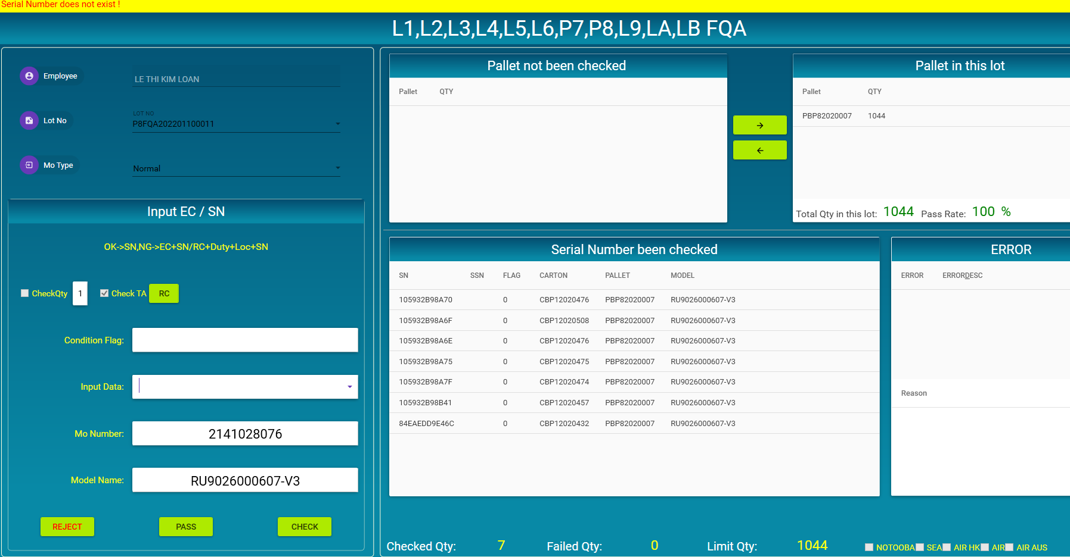 | Done
6 | Test function PASS FQA | 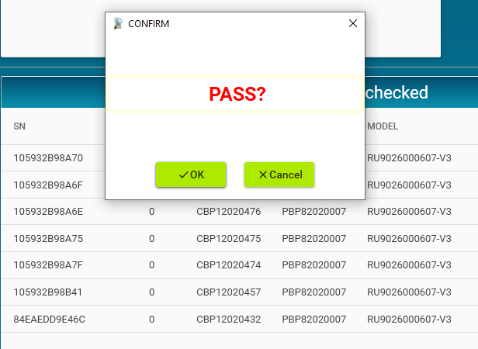 | Done
7 | Test function REJECT FQA | 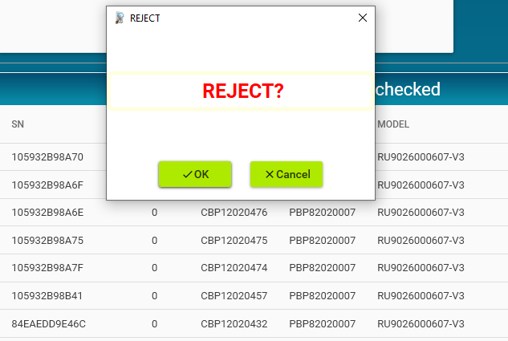 | Done
8 | Test function CHECK FQA | 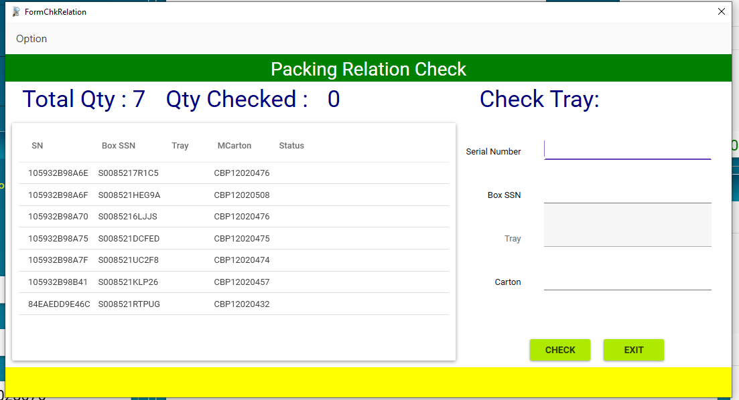 | Done
9 | Test function Shipping SN | 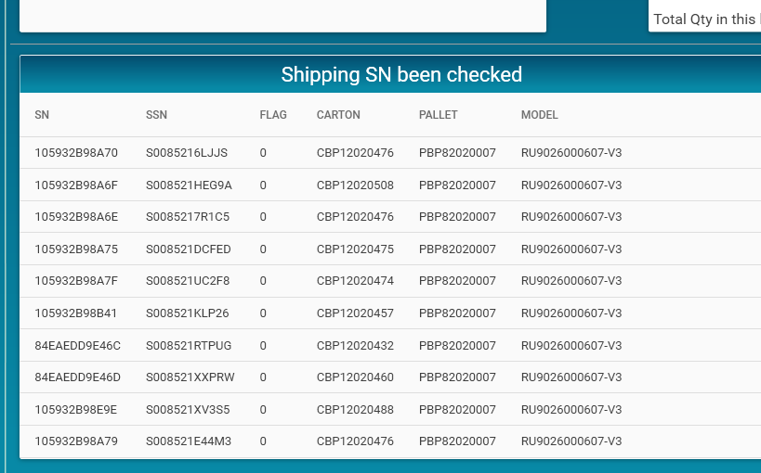 | Done
10 | Test function CHECK Shipping SN | 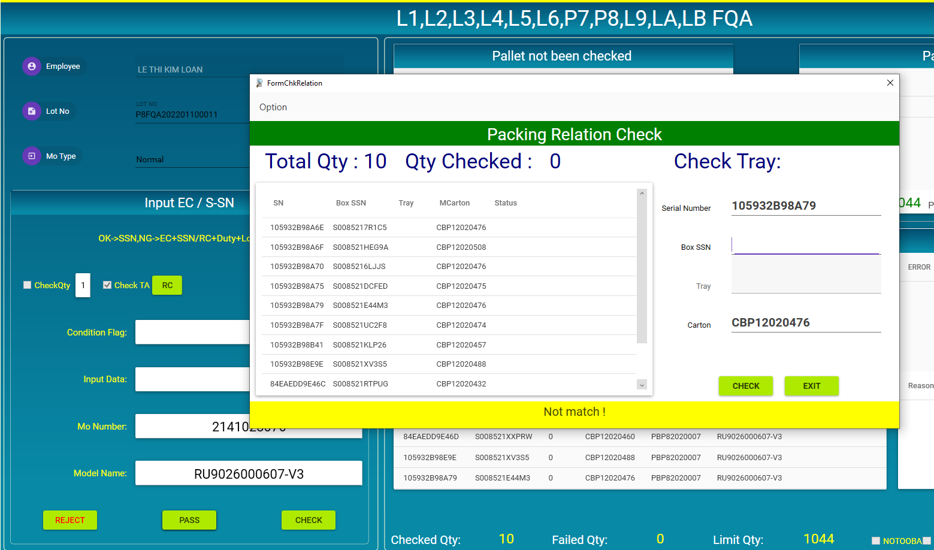 | Done

sheet error
REPORT TESTING CQC PROGRAM

Stt | Funtion test | description | Befor | after modify | Status
1 | pass | 1) Khi pass mà check chưa đủ số lượng cần check thì không show được thông báo lỗi check thiếu số lượng và số lượng pcs cần check . 2) Hiện form oobafrm nhưng không show được dữ liệu | 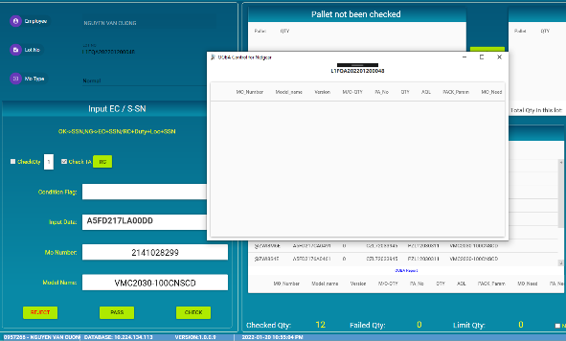 | 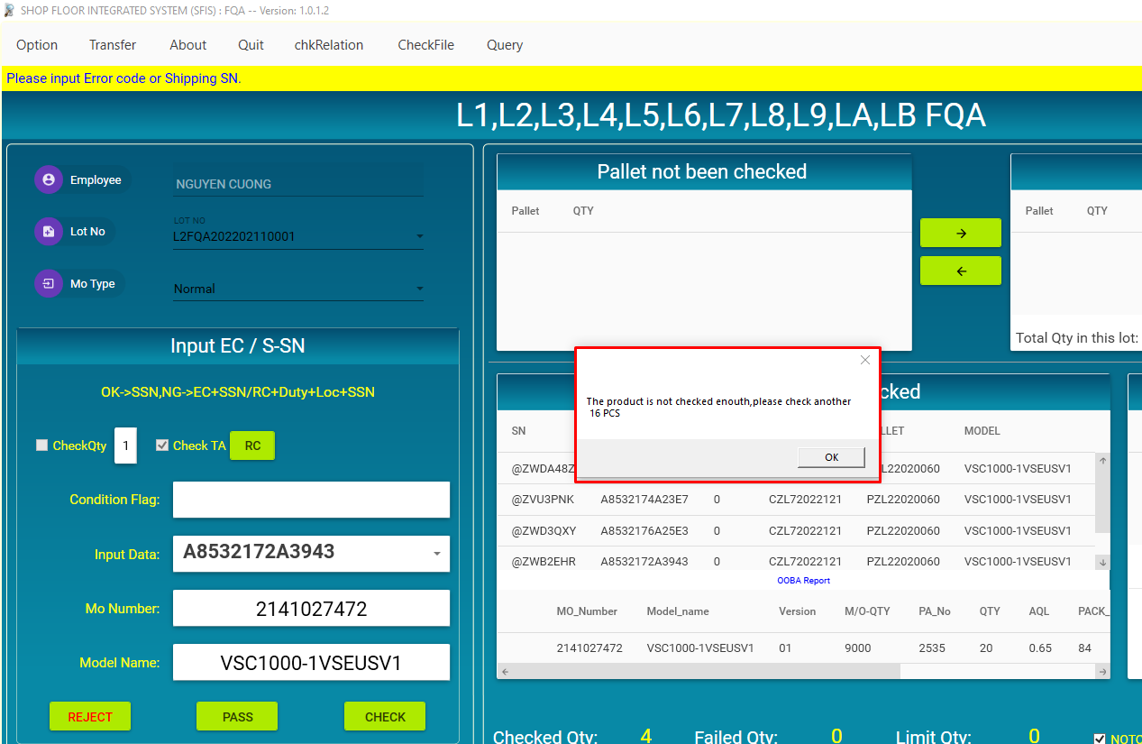 | Done
2 | Form input when pass | ký tự nhập vào đang có thể nhìn thấy | 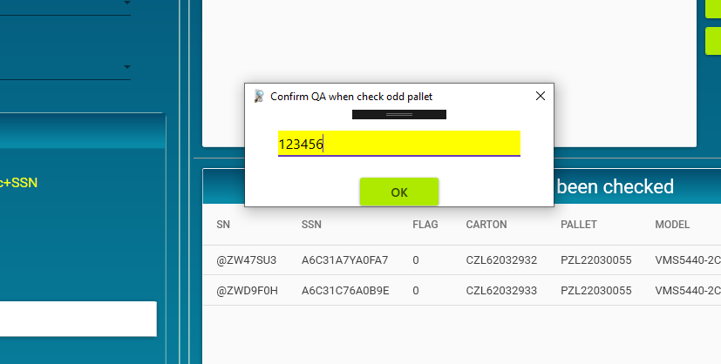 | 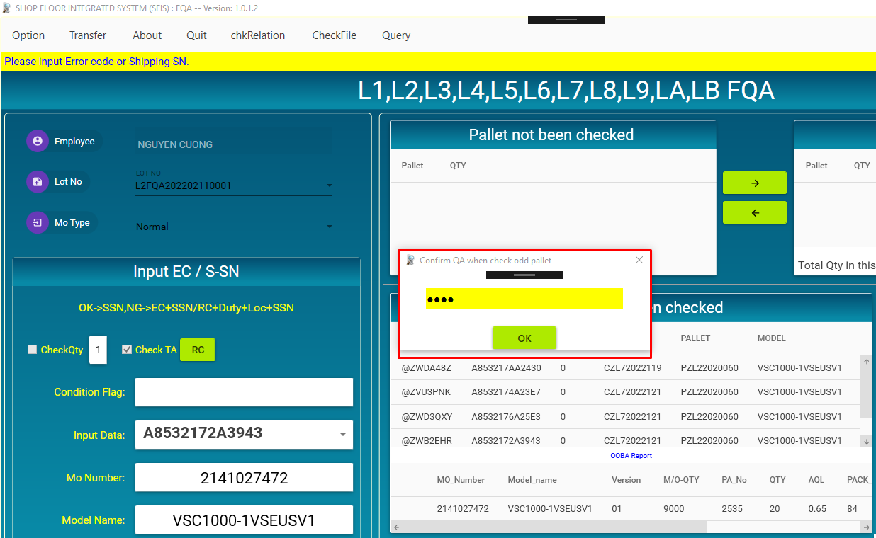 | Done
3 | CHECKBOXSSN | dung indexof này check đang ko đúng (a có thể tham khảo dùng contians) | 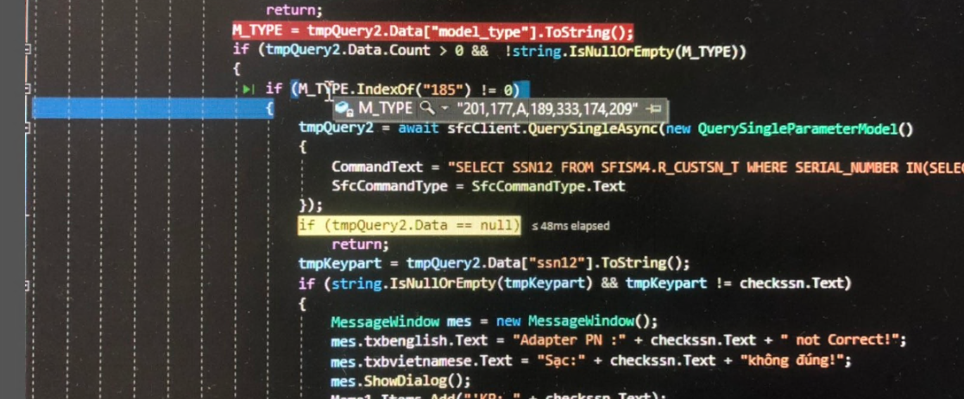 | OK | Done
 |  | chỗ này dữ liệu bị null , nên thêm đk check null | 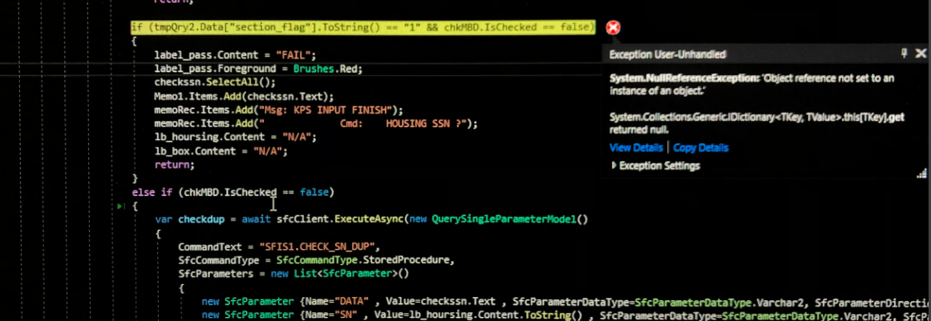 | OK | DONE
4 | Funtion query | Khi tick chọn vào một công lệnh thì list hiện không phải của cl được tích chọn mà hiện của cl đã hiện trên combox |  | 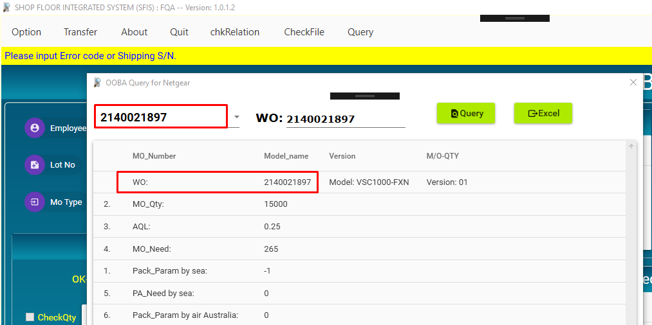 | DONE

5 | Khi input data = shipping sn (6JT12175A014C) | Do tên hàng này trong kho hiện tại không còn sn nào trạng thái là FG nên OldTA bị null |  | OK | DONE

6 | sảo sn hàng bất kỳ (sn test HHA4211400122, HHA4211400466) | khi sảo đến sn thứ 2 thì hiện lỗi này (e chưa tìm được là tại sao ) | 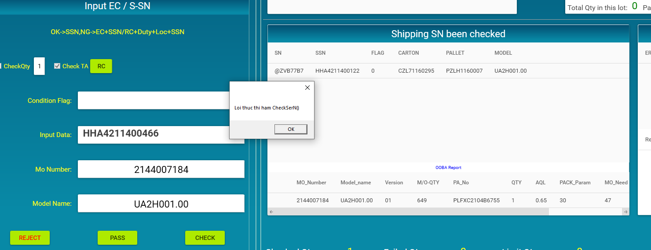 | 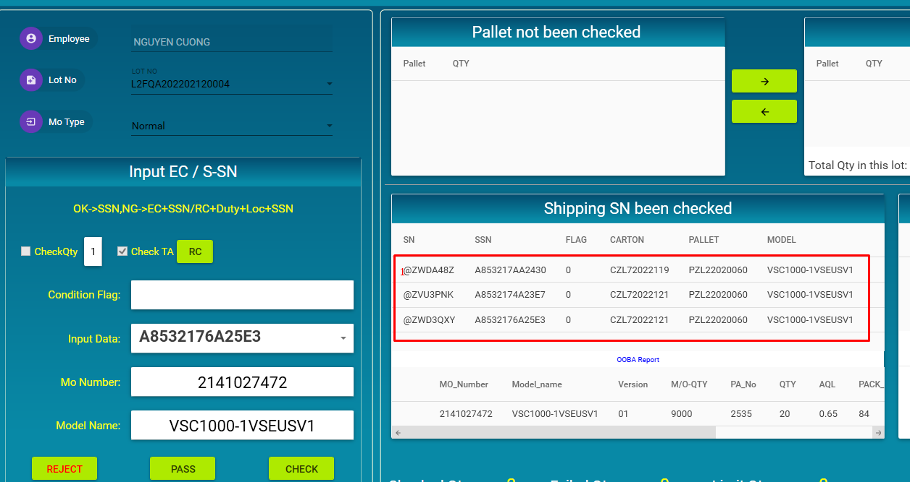 | DONE

7 | Check box NOTOOBA | Chương trình mới đang không check quyền khi tick NOTOOBA | 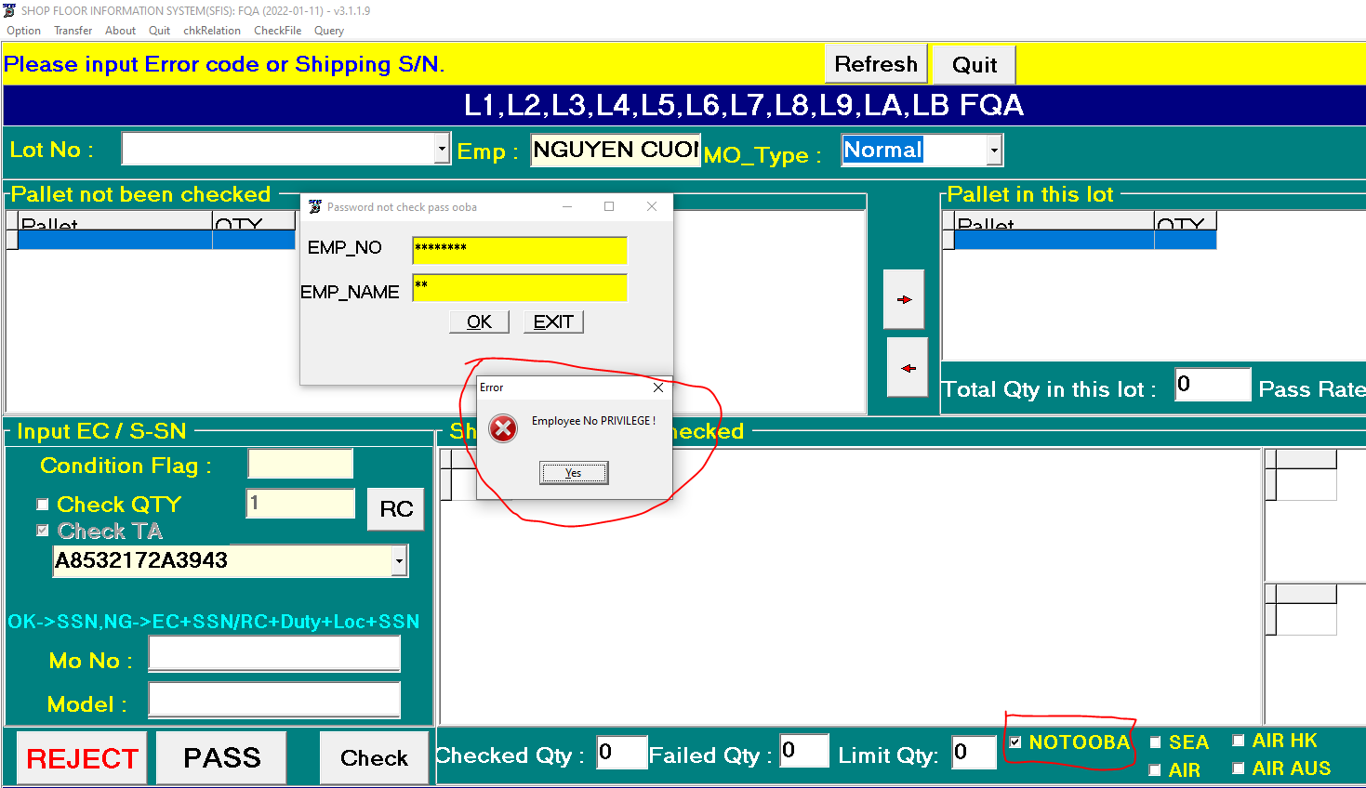 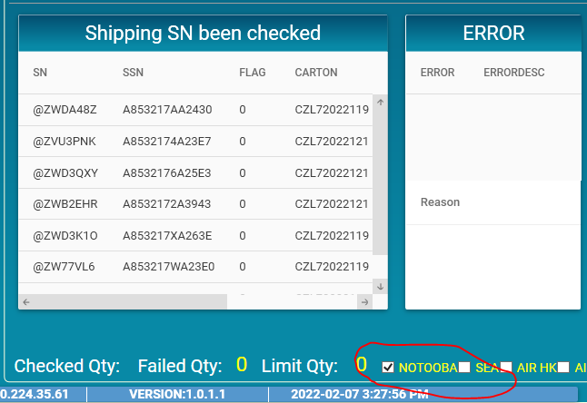 | 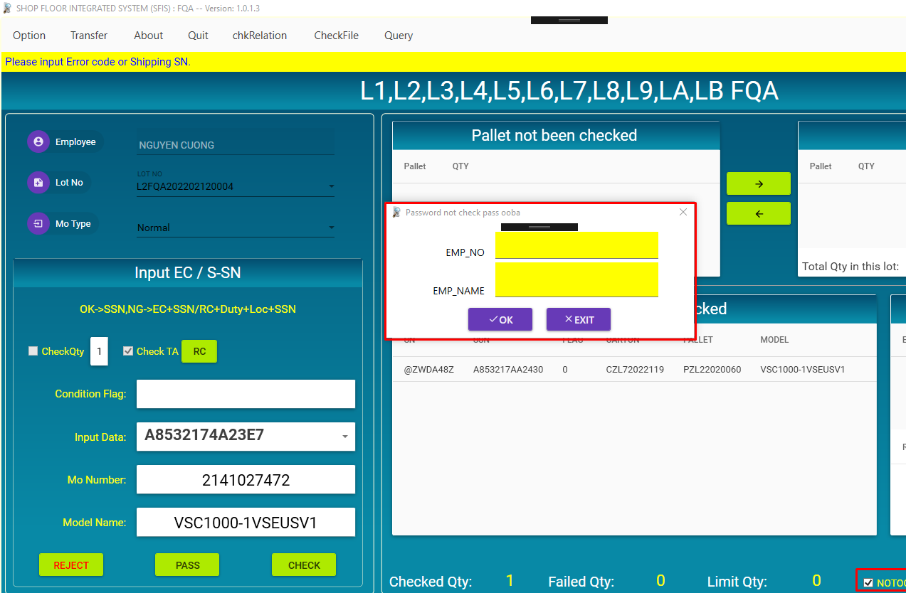 | DONE
8 | QUERY | Không hiện được giá trị Mo_need | 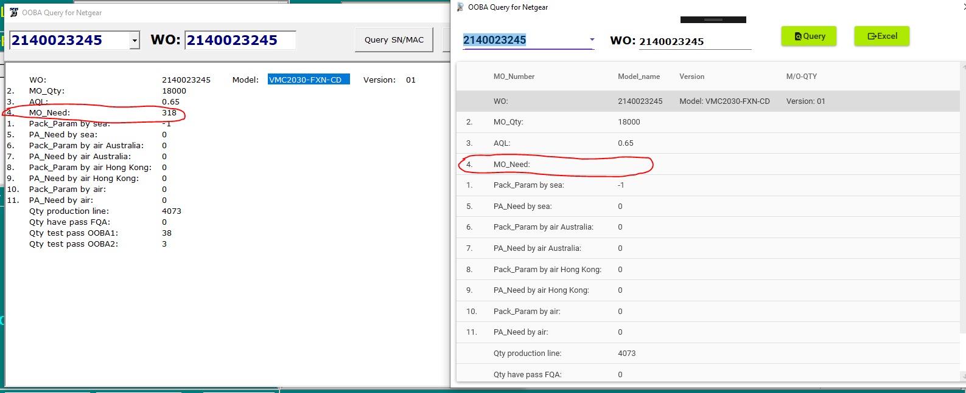 | 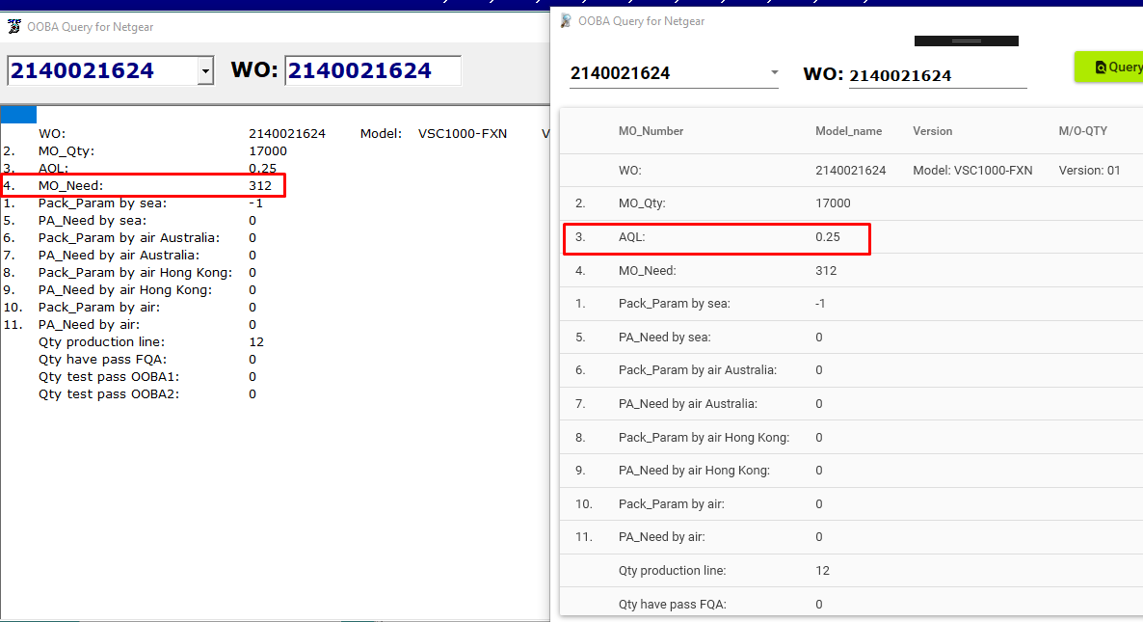 | DONE
9 | CHECKBOXSSN | Phần mess đang hiện nối tiếp dẫn đến mess sau sẽ không nhìn được luôn mà phải kéo xuống (a có thể để cái add vào sau lên đầu , hoặc chỉ hiện mess mới còn cái cũ thì xóa đi) | 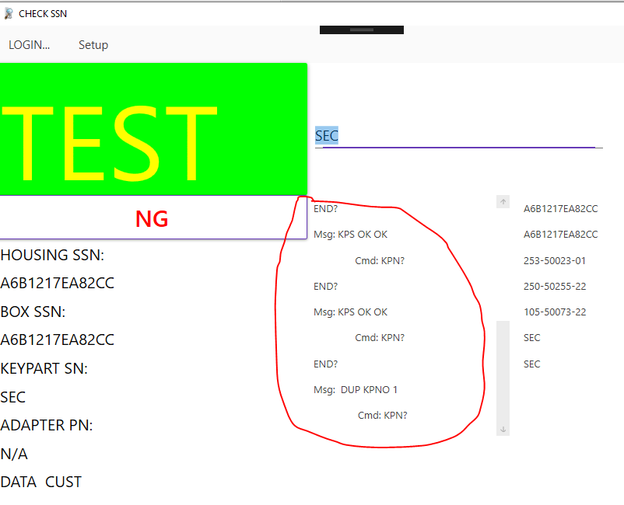 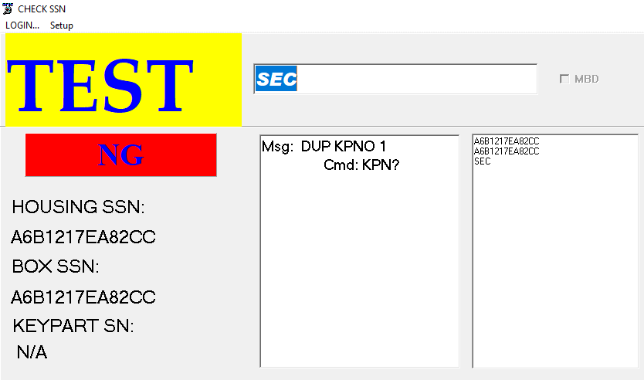 | 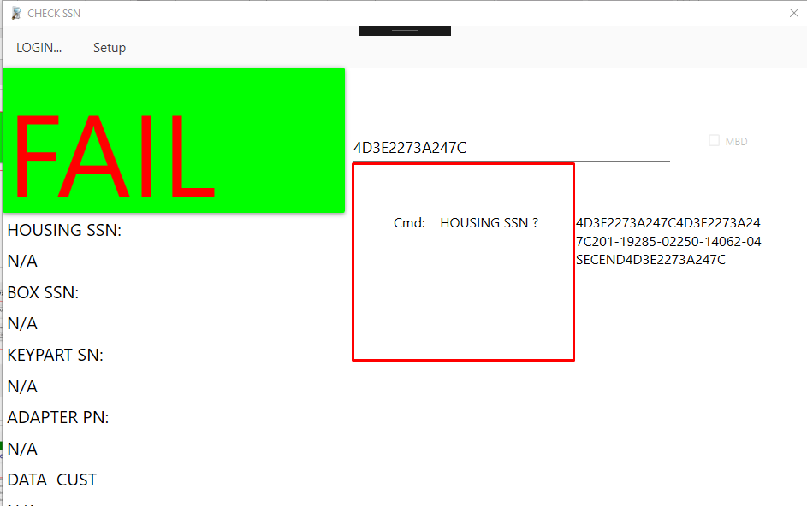 | DONE
 |  | Khi sảo xong không hiện pass | 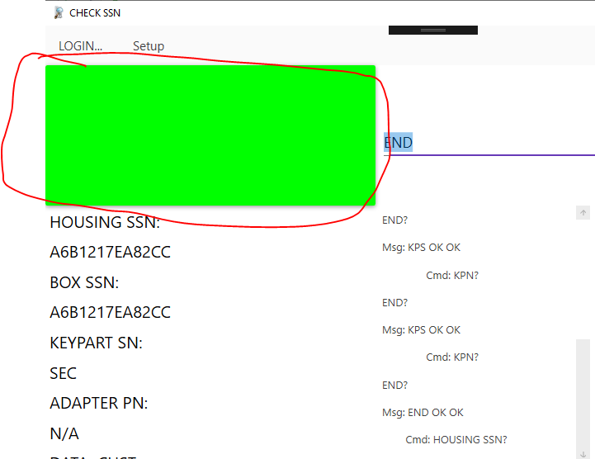 | 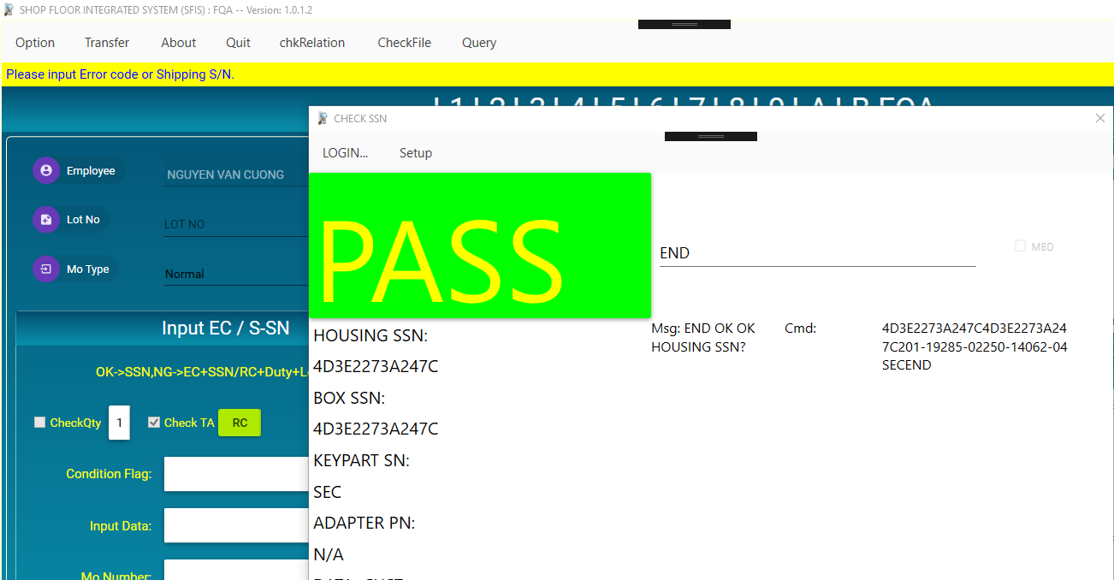 | DONE
 |  | bản check xong khi sảo lại lỗi khi show mess | 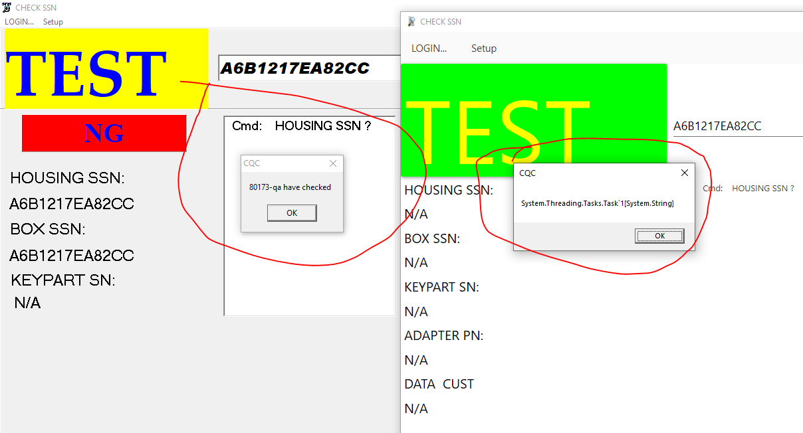 | 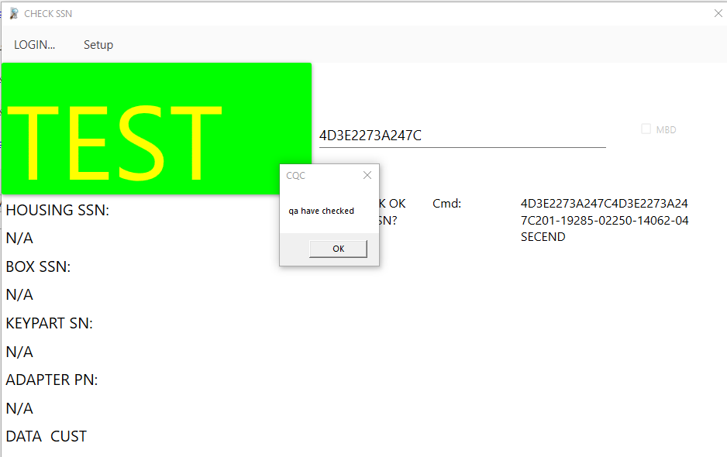 | DONE
10 | formchkRelation | Form check này đang không cần sảo mã carton vẫn ok (Chương trình cũ có yêu cầu sảo) | 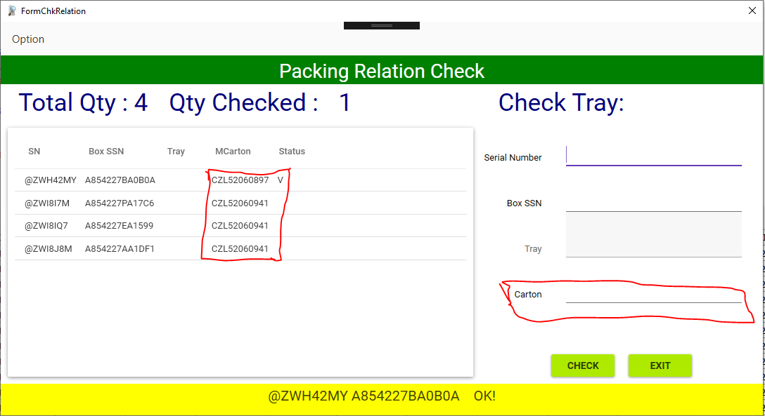 | 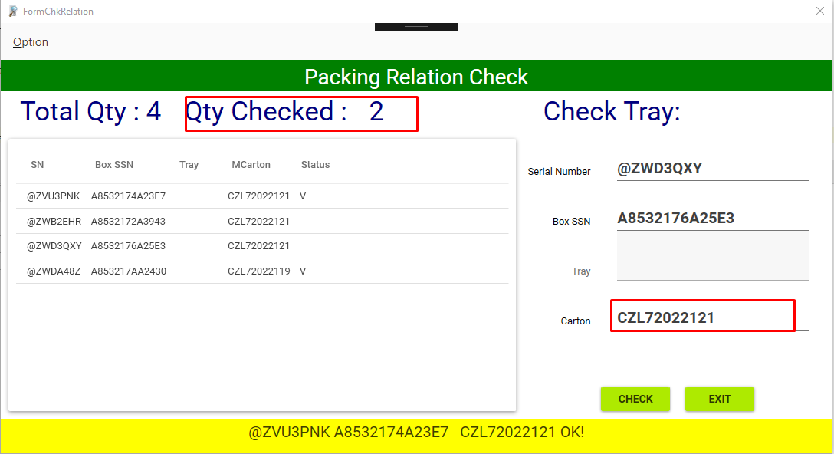 | DONE
11 | Funtion Reject | chức năng hoàn thiện không có lỗi | 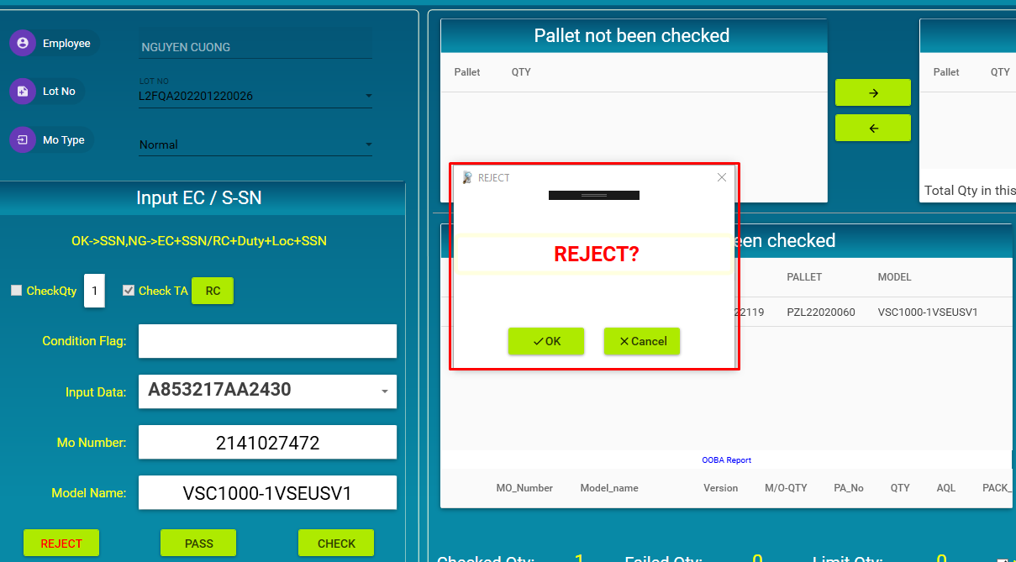 | OK | DONE

